企業整備に関する届出
両面印刷すること
年 月 日
 |  | 公共職業安定所長 殿
 |  | （出 張 所 長） |  |  |  |  |  |  | 内部処理欄
 |  |  |  |  |  |  |  |  | 企業整備の状況 （いずれかに〇） |  |  | 完了 ・ 見込 |  |  |  |  | 産雇センター山梨事務所 への情報提供（裏面案内） （いずれかに〇） |  |  |  |  |  | 可 ・ 否

企業整備に関する届出
※ ハローワーク、労働基準監督署、労働局及び厚生労働省の関係部署で情報を共有させていただきます。
事業所名 |  |  |  |  |  |  |  |  |  |  |  |  |  |  |  | 適用事業所番号 |  |  | - -
所 在 地 |  |  |  |  |  |  |  |  |  |  |  |  |  |  |  | ＴＥＬ
事業の内容 又は生産品目 |  |  |  |  |  |  |  |  |  |  |  |  |  |  |  |  |  | 産業分類 (番号)
 |  |  |  |  |  |  |  |  |  |  |  |  |  |  |  |  |  |  |  | （ |  |  |  |  |  | ）
整備前の 従業員数 | 計 |  |  | 男 |  | 女 |  | 全数のうち 45歳以上の者 |  | 計 |  | 男 |  |  | 女 |  |  | 全数のうち 55歳以上の者 |  | 計 |  | 男 |  |  | 女

 |  |  |  |  |  |  |  |  |  | （ | ） | （ |  | ） | （ |  | ） |  |  | （ | ） | （ |  | ） | （ |  | ）
 |  |  |  |  |  |  |  | 全数のうち 44歳以下の 障害者数 |  | 計 |  | 男 |  |  | 女 |  |  | 全数のうち 45歳以上の 障害者数 |  | 計 |  | 男 |  |  | 女
 | （ |  | ） | （ | ） | （ | ）
 | 《 |  | 》 | 《 | 》 | 《 | 》 |  |  | （ | ） | （ |  | ） | （ |  | ） |  |  | （ | ） | （ |  | ） | （ |  | ）
企業整備等の 理由及び経緯
整理の見通し （内部処理欄）
整理の開始日 | 年 月 日 |  |  |  |  |  |  |  |  | 整理の終了日 |  |  |  |  |  |  |  | 年 月 日
整理従業員数 ※ 別紙名簿の記入をお願いします | 計 |  |  | 男 |  | 女 |  | 全数のうち 45歳以上の者 |  | 計 |  | 男 |  |  | 女 |  |  | 全数のうち 55歳以上の者 |  | 計 |  | 男 |  |  | 女

 |  |  |  |  |  |  |  |  |  | （ | ） | （ |  | ） | （ |  | ） |  |  | （ | ） | （ |  | ） | （ |  | ）
 |  |  |  |  |  |  |  | 全数のうち 44歳以下の 障害者数 |  | 計 |  | 男 |  |  | 女 |  |  | 全数のうち 45歳以上の 障害者数 |  | 計 |  | 男 |  |  | 女
 | （ |  | ） | （ | ） | （ | ）
 | 《 |  | 》 | 《 | 》 | 《 | 》 |  |  | （ | ） | （ |  | ） | （ |  | ） |  |  | （ | ） | （ |  | ） | （ |  | ）
うち 就職希望者数 | 計 |  |  | 男 |  | 女 |  | 全数のうち 45歳以上の者 |  | 計 |  | 男 |  |  | 女 |  |  | 全数のうち 55歳以上の者 |  | 計 |  | 男 |  |  | 女

 |  |  |  |  |  |  |  |  |  | （ | ） | （ |  | ） | （ |  | ） |  |  | （ | ） | （ |  | ） | （ |  | ）
 |  |  |  |  |  |  |  | 全数のうち 44歳以下の 障害者数 |  | 計 |  | 男 |  |  | 女 |  |  | 全数のうち 45歳以上の 障害者数 |  | 計 |  | 男 |  |  | 女
 | （ |  | ） | （ | ） | （ | ）
 | 《 |  | 》 | 《 | 》 | 《 | 》 |  |  | （ | ） | （ |  | ） | （ |  | ） |  |  | （ | ） | （ |  | ） | （ |  | ）
自社雇用以外の 労働者への影響 | 【派遣契約の中途解除又は不更新】 |  |  |  |  |  |  |  |  |  |  |  |  |  | 【請負契約の中途解除又は不更新】
 | 有 （ 人） ・ 無 |  |  |  |  |  |  |  |  |  |  |  |  |  | 有 ・ 無
備考 （内部処理欄） | ① 再就職援助計画（労働施策総合推進法24条） |  |  |  |  |  |  |  |  |  |  |  | [有 ・ 無] |  |  |  | ※ １か月以内に30人以上（事業主都合等の場合）
 | ② 大量離職届（労働施策総合推進法27条） |  |  |  |  |  |  |  |  |  |  |  | [有 ・ 無] |  |  |  | ※ １か月以内に30人以上（事業主都合等の場合） 再就職援助計画の提出があれば提出不要
 | ③ 多数離職届（高年齢者雇用安定法16条） |  |  |  |  |  |  |  |  |  |  |  | [有 ・ 無] |  |  |  | ※ １か月以内に5人以上（事業主都合等の場合） 45歳以上70歳未満
 | ④ 求職活動支援基本計画書（雇用保険法施行規則102条の5） |  |  |  |  |  |  |  |  |  |  |  | [有 ・ 無] |  |  |  | ※ 労働移動支援助成金支給申請予定の場合
 | ⑤ 求職活動支援書（高年齢者雇用安定法17条） |  |  |  |  |  |  |  |  |  |  |  | [有 ・ 無] |  |  |  | ※ １人以上（事業主都合等及び継続雇用基準に該 当しない離職者のうち希望者）45歳以上70歳未満
 | ⑥ 障害者解雇届（障害者雇用促進法81条） |  |  |  |  |  |  |  |  |  |  |  | [有 ・ 無] |  |  |  | ※ １人以上（事業主都合で解雇の場合）
 | ⑦ 外国人雇用状況の届出（労働施策総合推進法28条） |  |  |  |  |  |  |  |  |  |  |  | [有 ・ 無] |  |  |  | ※ １人以上（雇用保険被保険者は資格喪失届）
（ ）内は雇用保険資格取得者数、《 》内は正規職員以外で内数。 |  |  |  |  |  |  |  |  |  |  |  |  |  |  |  |  |  |  |  |  |  |  |  |  |  | （Ｒ03.4改訂）
公益財団法人 産業雇用安定センターについて
●産業雇用安定センターは、厚生労働省と経済・産業団体の協力により設立された
公益性の高い機関です。
・社会の公器として無料で人材の移籍や出向をご支援する、再就職支援の専門機関です。
●全国規模で人材情報を収集し、人材移動のお手伝いをしています。
・各都道府県に事務所を持ち、各県経営者協会・商工会議所・中小企業団体中央会他の各
経済団体、また各ハローワークとの密接なネットワークでご支援を進めてまいります。
●無料職業紹介を行っています。
・在職中の登録により、離職後も一定期間ご支援します。
・無料で職業紹介の他、資格取得（フォークリフト等）援助などご支援を行います。
●提供頂いた人材情報や相談内容については、秘密を厳守します。
・人材情報を提供していただいた企業の意向に沿って話を進めますので、公開を希望し
ない人材情報が外部に漏れる事はありません。
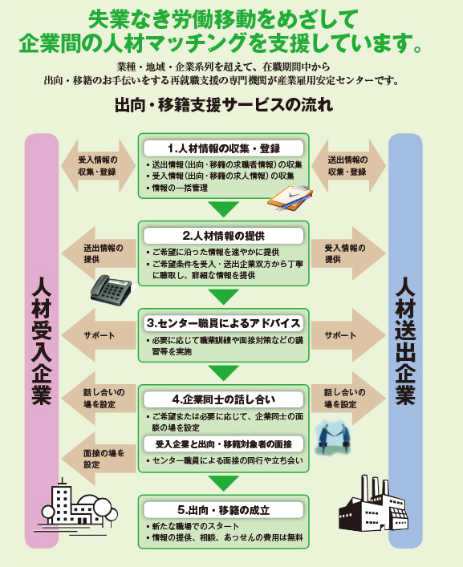

【公益財団法人 産業雇用安定センター 山梨事務所】
〒400-0031 山梨県甲府市丸の内２丁目１６－４ 丸栄ビル５階
TEL (055)235-6236 FAX (055)235-6252 （土・日・祝日は休業）
URL: http://www.sangyokoyo.or.jp/

